상품제안서
써모스 플라스틱+스텐보온도시락 | 상품코드: S16781

 |  |  |  |  |  |  | 02-713-8555 | www.synergygift.co.kr
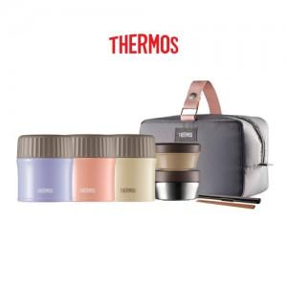 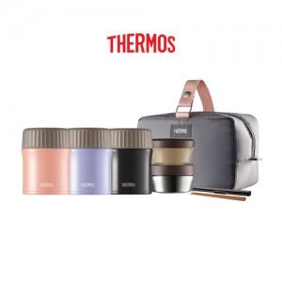 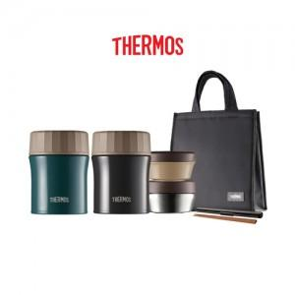

【상세/제작정보】 | <p><span style="font-size: 14pt;">※ 100개 미만 포장지포장 진행시 60,000원(VAT별도) 발생 됩니다.</span></p><p><span style="font-size: 14pt;">※ 기본수량 미만 발주 진행시 별도 문의 바랍니다.</span>&nbsp;</p>

【인쇄/포장옵션】 | 실크, 레이저 / 포장지포장

【공급단가】 | 수량 | 10~ | 100~ | 300~ | 500~ | 1,000~
*VAT별도 | 885ml | 46,250원 | 45,510원 | 44,400원 | 43,290원 | 42,550원
 | 965ml | 48,120원 | 47,350원 | 46,200원 | 45,040원 | 44,270원
 | 1140ml | 50,000원 | 49,200원 | 48,000원 | 46,800원 | 46,000원

【상품 URL】 | https://www.synergygift.co.kr:443/src/goods_detail.php?gdno=15356

